Biyokimya
Numune Adı | TAS(mmol/L) | TOS (µmol/L) | OSI
SK1-PK | 1.61 | 5.02 | 0.312 | Bu çalışmada "Relassay" marka kitler kullanılmıştır.
SK2-NA | 1.47 | 6.52 | 0.444 | Kullanılan cihaz: Mindray marka BS300 model tam otomatik biyokimya cihazı
SK3-DE | 1.08 | 4.9 | 0.454 | TAS: Total Antioxidant Status
SK4 | 1.3 | 8.41 | 0.647 | TOS: Total Oxidant Status
SK5-TA | 1.53 | 7.4 | 0.484 | OSI: Oxidative Stress Index
K6-0T | 1.64 | 5.76 | 0.351
K7-HA | 1.5 | 6.54 | 0.436
K8-KT | 1.53 | 7.03 | 0.459
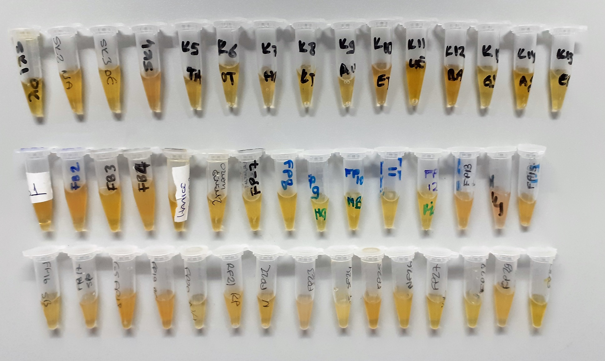
K9-AV | 1.5 | 8.39 | 0.559
K10-ET | 1.64 | 8.74 | 0.533
K11-UE | 1.77 | 6.32 | 0.357
K12-BA | 1.78 | 7.61 | 0.428
K13-GY | 1.59 | 6.51 | 0.409
K14-AŞ | 1.73 | 6.82 | 0.394
K15-EG | 1.62 | 8.66 | 0.535
FB1 | 1.63 | 21.29 | 1.306
FB2 | 1.73 | 20.5 | 1.185
FB3 | 1.61 | 7.69 | 0.478
FB4 | 1.4 | 10.47 | 0.748
FP5(Hatice Danışan) | 1.92 | 4.98 | 0.259
Özlem Günem | 1.89 | 8.73 | 0.462
FP7(Feride Ulukuş Çelik) | 1.61 | 4.44 | 0.276
FP8 | 1.72 | 5.2 | 0.302
FP9-HG | 2.28 | 5.47 | 0.240
FP10-HB | 1.42 | 5.92 | 0.417
FP11 | 1.86 | 5.53 | 0.297
FP12-HL | 1.99 | 5.22 | 0.262
FP13 | 1.72 | 9.17 | 0.533
FP14 | 1.4 | 12.28 | 0.877
FP15 | 2.05 | 9.38 | 0.458
FP16-SB | 1.56 | 6.86 | 0.440
FP17-SB | 1.7 | 6.95 | 0.409
FP18-GS | 1.62 | 7.49 | 0.462
FP19-BC | 1.66 | 10.3 | 0.620
FP20-NA | 1.35 | 7.47 | 0.553
FP21-M | 1.65 | 7.55 | 0.458
FP22-M | 1.7 | 7.43 | 0.437
FP23-NB | 1.46 | 9.67 | 0.662
SF24 | 1.9 | 6.24 | 0.328
FP25-SK | 1.96 | 8.09 | 0.413
NF26 | 2.03 | 5.28 | 0.260
FP27 | 1.68 | 6 | 0.357
FP28 | 2.06 | 5.96 | 0.289
FP29-MO | 1.84 | 7.1 | 0.386
FP30-SÇ | 1.54 | 5.59 | 0.363

